Cover
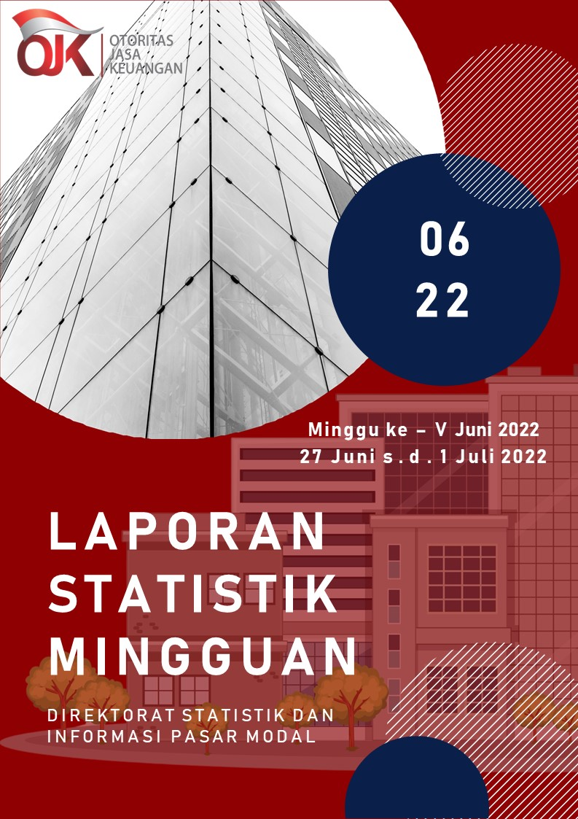

Summary
 |  |  | Statistik Pasar Modal 2022

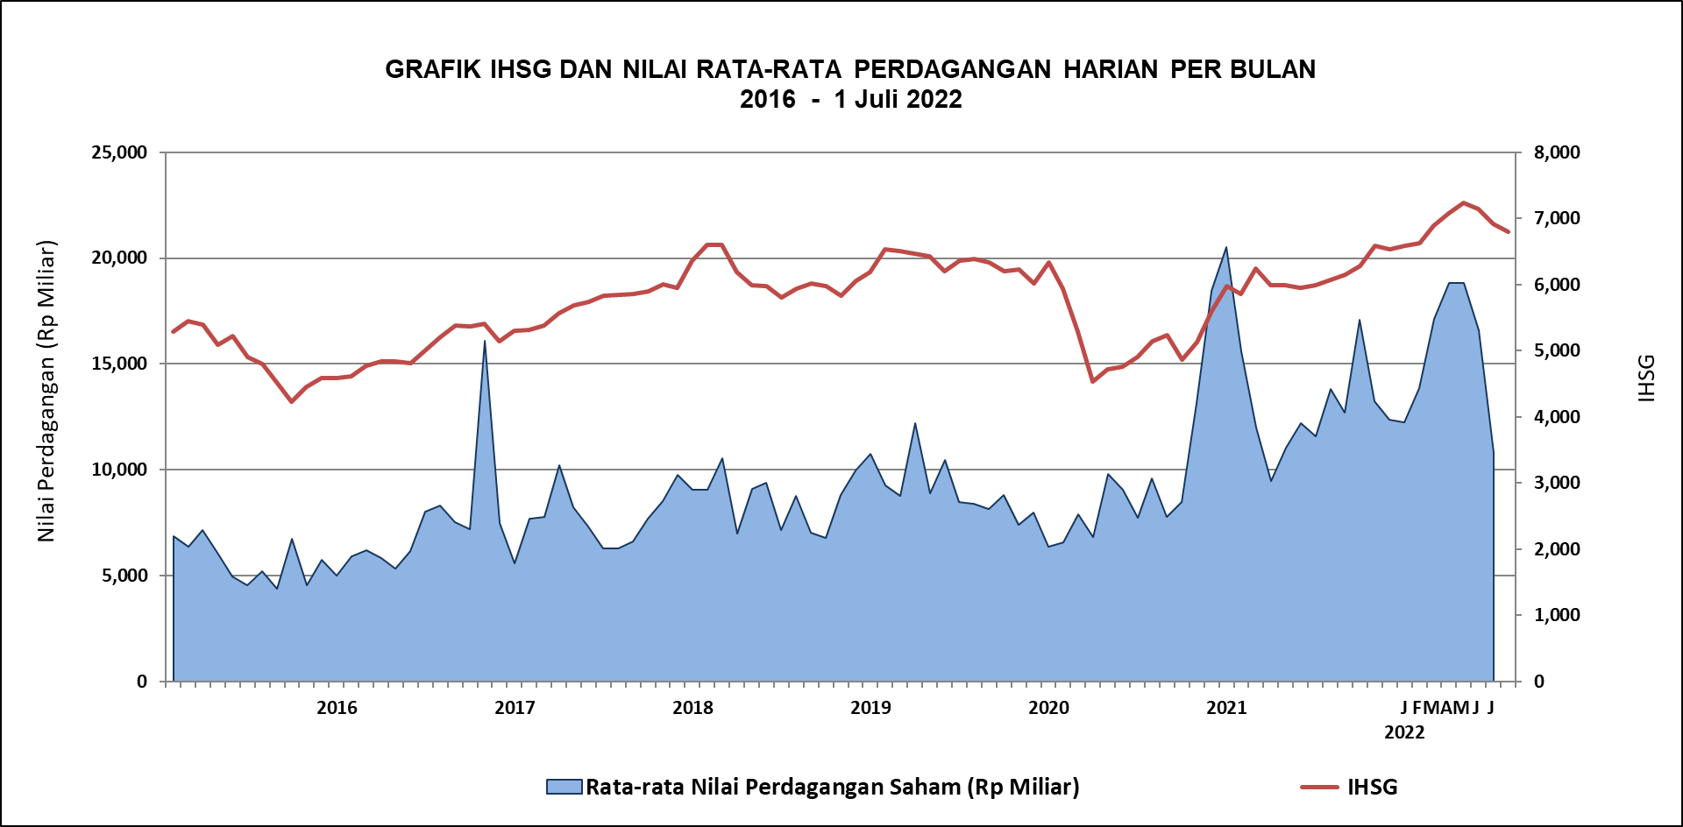

DATA SUMMARY

 | 2021 | 2022
SAHAM
Indeks Harga Saham Gabungan | 6,581.48 | 6,794.33
Total Perusahaan Tercatat* | 766 | 787
Perusahaan new listing | 54 | 21
Perusahaan Delisted | 1 | -
Kapitalisasi Pasar Saham IHSG (Rp Triliun) | 8,252.41 | 8,882.87
Kapitalisasi Pasar (Miliar US$)** | 578.51 | 596.89
Volume Transaksi (MilIar Saham) | 5,096.45 | 2,762.51
Nilai Perdagangan (Rp Triliun) | 3,302.93 | 1,878.13
Frekuensi Transaksi (ribu kali) | 319,821.16 | 166,035.46
Jumlah Hari Bursa | 247 | 117
Rata-rata Perdagangan Harian***:
Volume (juta saham) | 22,544.14 | 25,034.19
Nilai (Rp Miliar) | 13,431.27 | 16,092.20
Frekuensi (ribu kali) | 1,317.47 | 1,445.28
OBLIGASI DAN SUKUK
Total Outstanding (Rp Triliun) | 4,955.98 | 5,293.19
Obligasi dan Sukuk Pemerintah | 4,521.98 | 4,848.08
Obligasi Korporasi, Sukuk, dan EBA | 434.00 | 445.11
Total Outstanding (USD Million) | 347.50 | 259.34
Obligasi dan Sukuk Pemerintah | 300.00 | 211.84
Obligasi Korporasi, Sukuk, dan EBA | 47.50 | 47.50
EMISI
Saham (Rp Triliun) | 258.94 | 30.52
IPO Saham | 61.66 | 18.37
PUT | 197.27 | 12.15
Obligasi dan Sukuk (Rp Triliun) | 910.98 | 416.73
Pemerintah
Obligasi dan Sukuk Pemerintah | 806.63 | 334.49
Korporasi
Obligasi Korporasi | 92.41 | 73.92
Sukuk Korporasi | 11.94 | 8.33
JUMLAH PENAWARAN UMUM
Jumlah IPO Saham | 53 | 23
Jumlah PUT | 45 | 12

* Tidak termasuk saham preferen dan saham seri B (3 saham)
** Kurs BI tanggal 1 Juli 2022 Rp 14,882.00
*** Semua papan dan pasar saham termasuk juga Right, Warrant, dan Reksa Dana KIK

 |  |  | Hal i

